【様式１】地域連携活動実施状況報告書
様式１
 |  |  |  |  |  |  |  |  | 年 |  | 月 | 日

就労継続支援Ａ型事業所における地域連携活動実施状況報告書

事業所名 |  | 株式会社Wing（ウイング） |  |  |  |  | 事業所番号 | 2812200836
住 所 |  | 加古川市平岡町中野２５０－２ |  |  |  |  | 管理者名 | 西出 達也
電話番号 |  | ０７９－４４０－７００１ |  |  |  |  | 対象年度 | 令和4年度

地域連携活動の概要
＜活動内容＞ |  |  |  |  |  |  | ＜活動の様子＞
 |  |  |  |  |  |  | 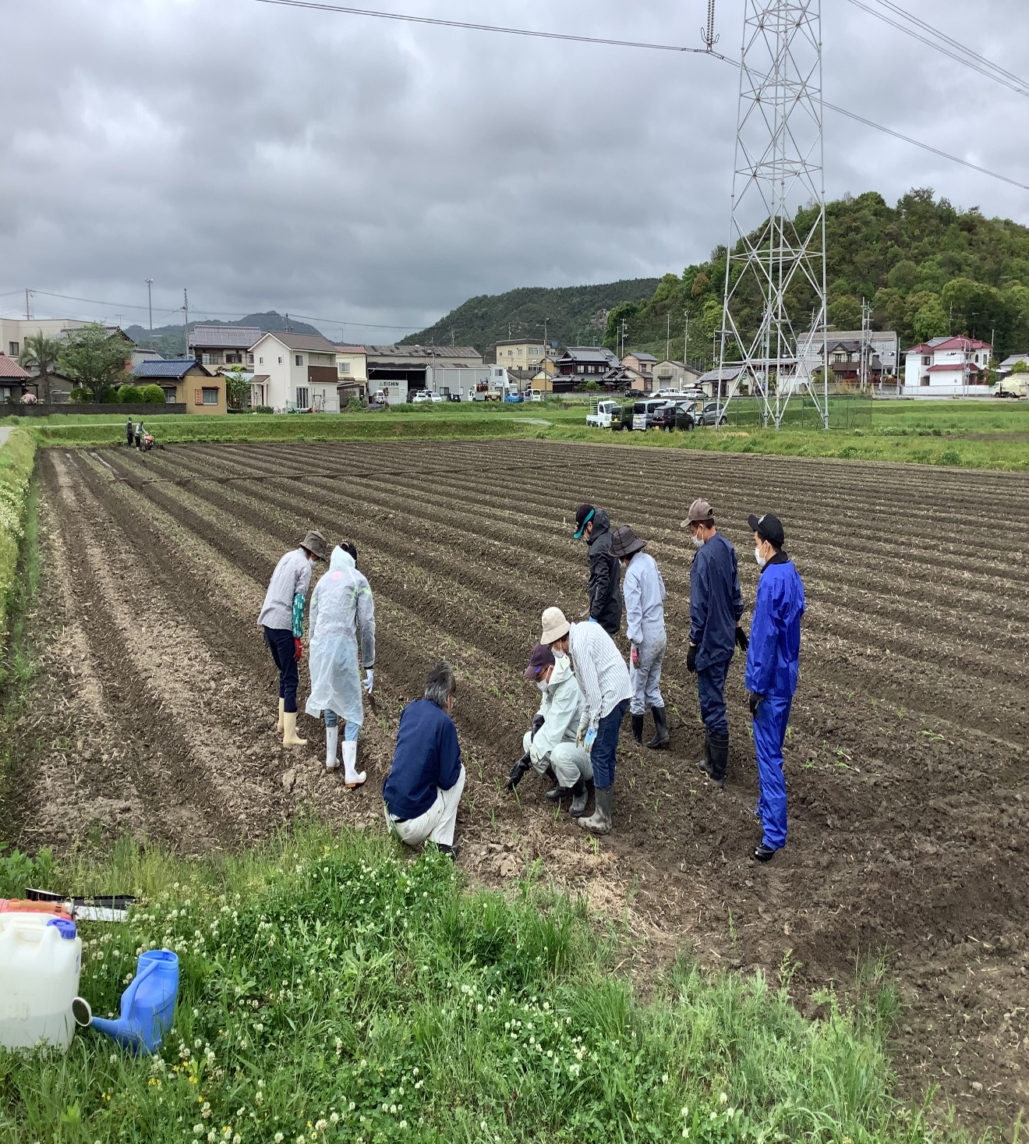 活動の様子の写真
 | 活動場所 |  | みやまえ農場
 | 実施日程 |  | 2022-10-04
 | 実施した生産活動・施設外就労の概要
 | 利用者数 等
 |  | ５名

＜目的＞

 | 地域連携活動のねらい |  |  |  | 地域社会に障害のある人の働く力や様子を見てもらい、交流することで障害者にたいする偏見などの緩和につながる
 | 地域にとってのメリット |  |  |  | 障害のある人たちと接してみて地域社会に共生している事実や、労働力として期待できることなど共生社会の啓発が期待できる
 | 対象者にとってのメリット |  |  |  | 社会参加や体験実績を積み上げることに有効と思われる

＜成果＞

 | 実施した結果 |  |  | 地域の働く資源として障害のある人を認知してもらった
 | 得られた成果 |  |  | 障碍者の労働力の再認識
 | 課題点 |  |  | 安くつかえる労働者と認識されている

連携先の企業等の意見または評価

 | 連携した結果に対する意見または評価 |  |  |  |  | 地域の社会資源として障害のある人を認知してもらった
 | 今後の連携強化に向けた課題 |  |  |  |  | 一般の労働者と同じ賃金や条件を受け入れることにハードルがあった
 |  |  |  |  |  | しかし作業を実際みてもらい、可能性を見てもらい理解が得られたと思う
 |  |  |  |  |  | 知らないということが、社会の壁であると感じたので営業活動を活発にして、啓発していけば今回のような会社も増えていくと思った

連携先企業名 |  |  | 株式会社 みやまえ農場 |  |  |  |  | 担当者名 |  | 金 美子

